Use_Case
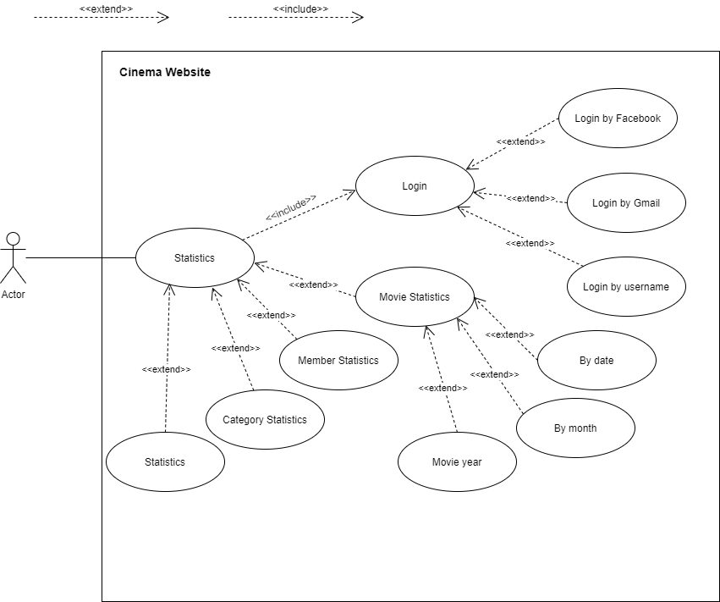
6.16 Hệ thống – Thống kê.

Class_Diagram
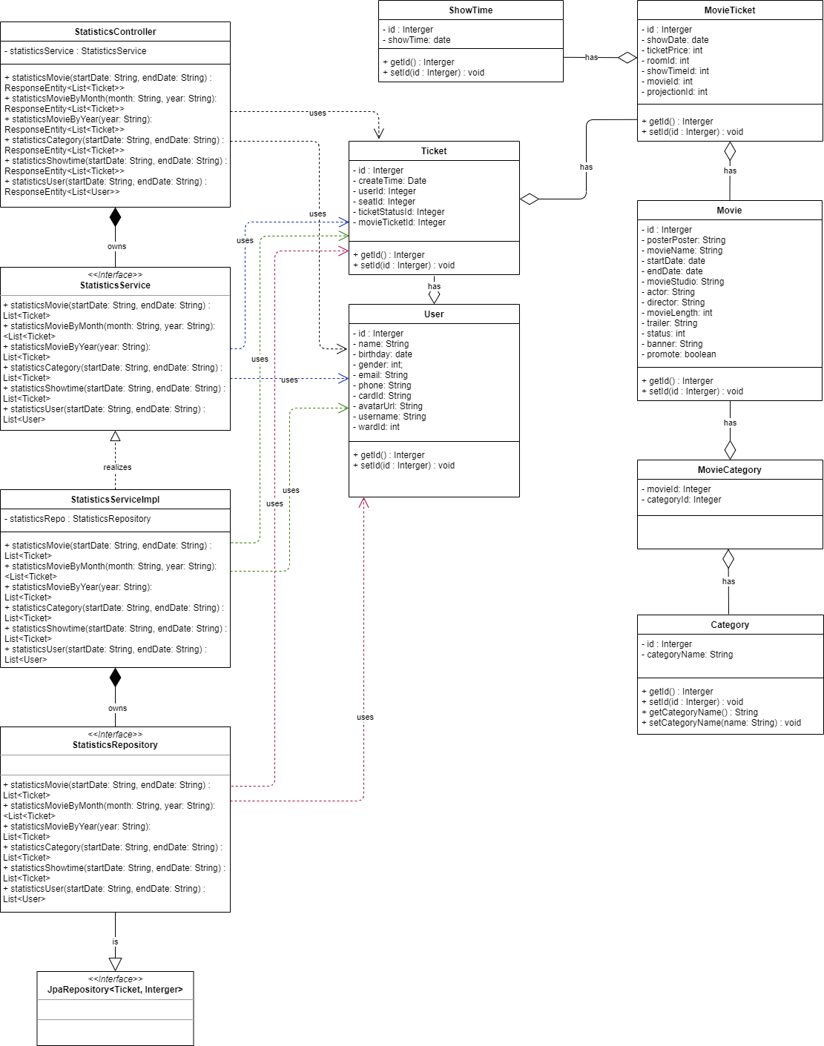
6.16 Hệ thống – Thống kê.

Sequence_Diagram
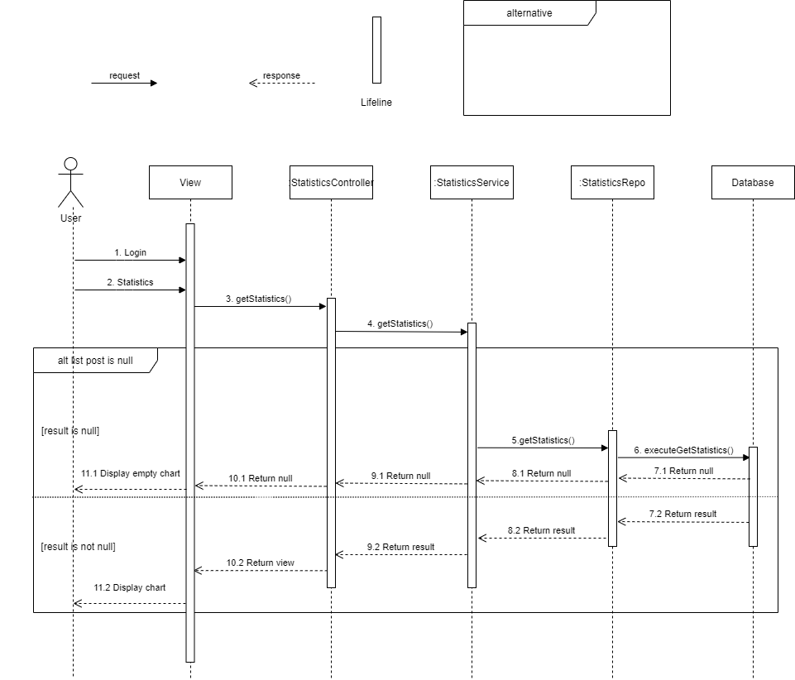
6.16.1.1 Thống kê - Thống kê phim:

 | Luồng thực thi của chức năng thống kê tương tự nhau nên chỉ vẽ một cái Sequence Diagram

